Sheet1
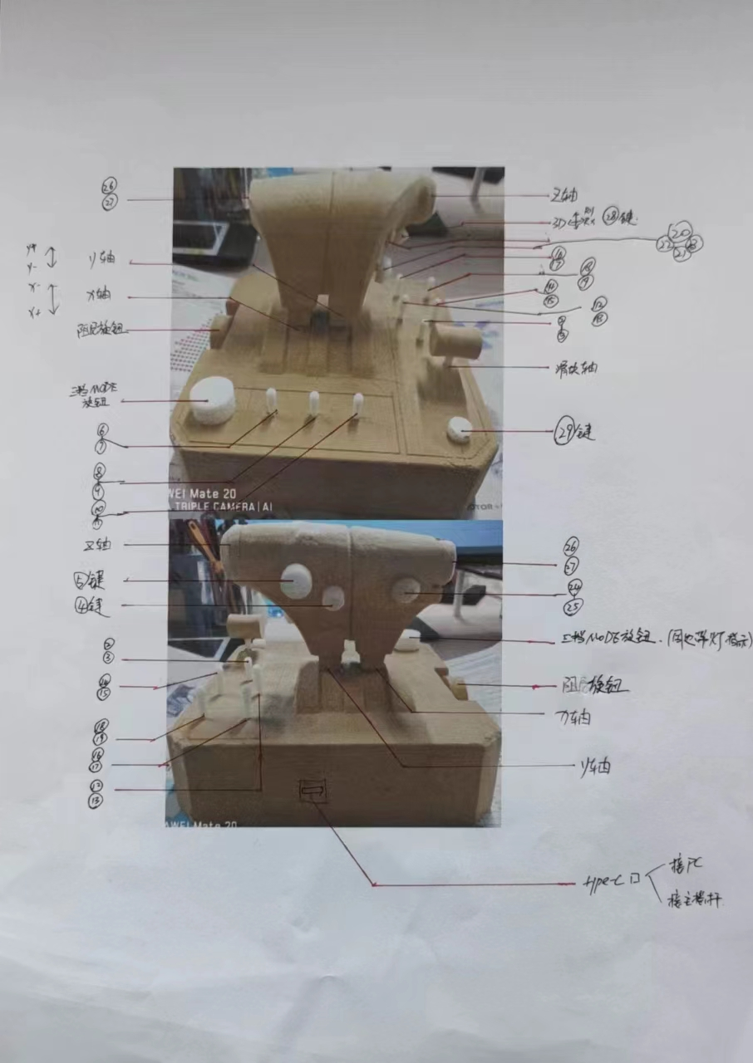
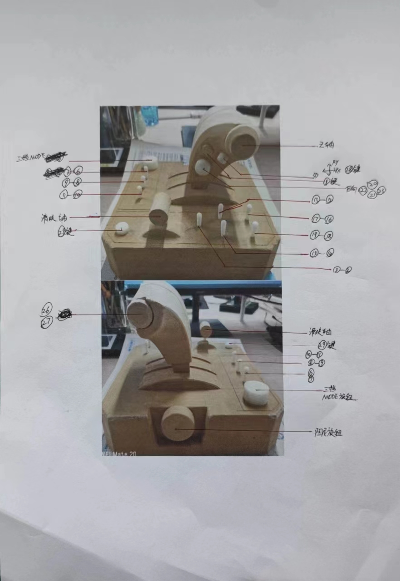
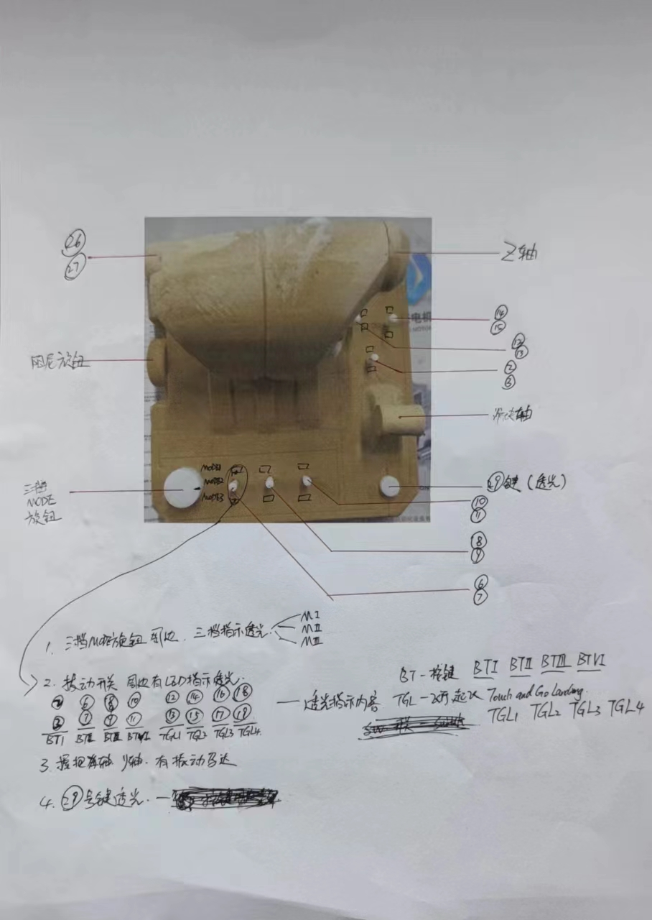
 |  |  |  |  | 更新时间 20221216
油门舵键值对应

类型 | 按键/轴 | 物料材质 | 备注 | PC键值 | XBOX键值 | PS键值
按键 （29） | 1 | 轻触开关 |  | 1
 | 2 | 拨动开关2档自复位 | 开关周边LED透光：透光内容BTI | 2 | 1 | R1 6
 | 3 |  |  | 3 | 2 | L1 5
 | 4 | 导电胶/轻触开关 |  | 4 | 3
 | 5 | 导电胶/轻触开关 |  | 5 | 4
 | 6 | 拨动开关2档自复位 | 开关周边LED透光：透光内容BTII | 6 | 9 | L2 7 RX
 | 7 |  |  | 7 | 10 | R2 8 RY
 | 8 | 拨动开关2档自复位 | 开关周边LED透光：透光内容BTIII | 8 | Y 8 | L3 11
 | 9 |  |  | 9 | A 6 | R3 12
 | 10 | 拨动开关2档自复位 | 开关周边LED透光：透光内容BTIV | 10 | X 5 | △ 4
 | 11 |  |  | 11 | B 7 | × 2
 | 12 | 拨动开关2档自复位 | 开关周边LED透光：透光内容TGL1 | 12 |  | □ 1
 | 13 |  |  | 13 | 13 | ○ 3
 | 14 | 拨动开关2档自复位 | 开关周边LED透光：透光内容TGL2 | 14 | 14
 | 15 |  |  | 15 | 15
 | 16 | 拨动开关2档自复位 | 开关周边LED透光：透光内容TGL3 | 16
 | 17 |  |  | 17
 | 18 | 拨动开关2档自复位 | 开关周边LED透光：透光内容TGL4 | 18
 | 19 |  |  | 19
 | 20 | 导电胶/轻触开关 | 四向键 | 20
 | 21 |  |  | 21
 | 22 |  |  | 22
 | 23 |  |  | 23
 | 24 | 拨动开关2档自复位 | 开关周边LED透光：透光内容BTI | 24
 | 25 |  |  | 25
 | 26 | 编码器 | 上下旋转 | 26
 | 27 |  |  | 27
 | 28 | 轻触开关 | 摇杆下压 | 28
 | 29 | 导电胶 | 按键透光内置单色灯 | 29
轴 （6） | X轴 | 霍尔磁感应 | 摇杆主轴 | X轴 | Z轴 | Z轴
 | Y轴 | 霍尔磁感应 | 摇杆主轴 | Y轴 | Z轴 | Z轴
 | Z轴 | 电位器 |  | Z轴
 | RX轴 | 电位器 | VR摇杆（带下压） | RX轴 | RX轴 | RX轴
 | RY轴 | 电位器 | VR摇杆（带下压） | RY轴 | RY轴 | RY轴
 | 滑块轴 | 电位器 |  | 滑块轴 | 拨号轴
MODE | MODE1 MODE2 MODE3 | 三档 旋钮开关 | 旋钮周边透光内容 MⅠ MⅡ MⅢ | MODE1 MODE2 MODE3
注：关于在PC XBOX PS 平台键值， 可通过移动端APP 调整键值对应， 上图为默认对应键值

